Sheet1
１、画面初期化
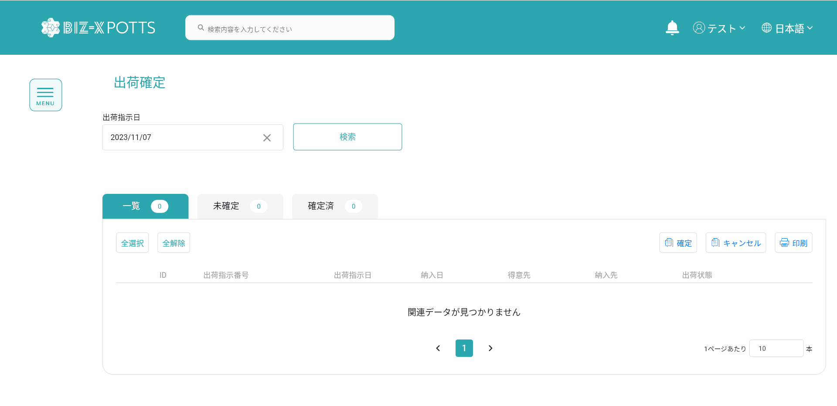

現在の日付がデフォルトで表示され、現在の日付で取得されます

2、检索
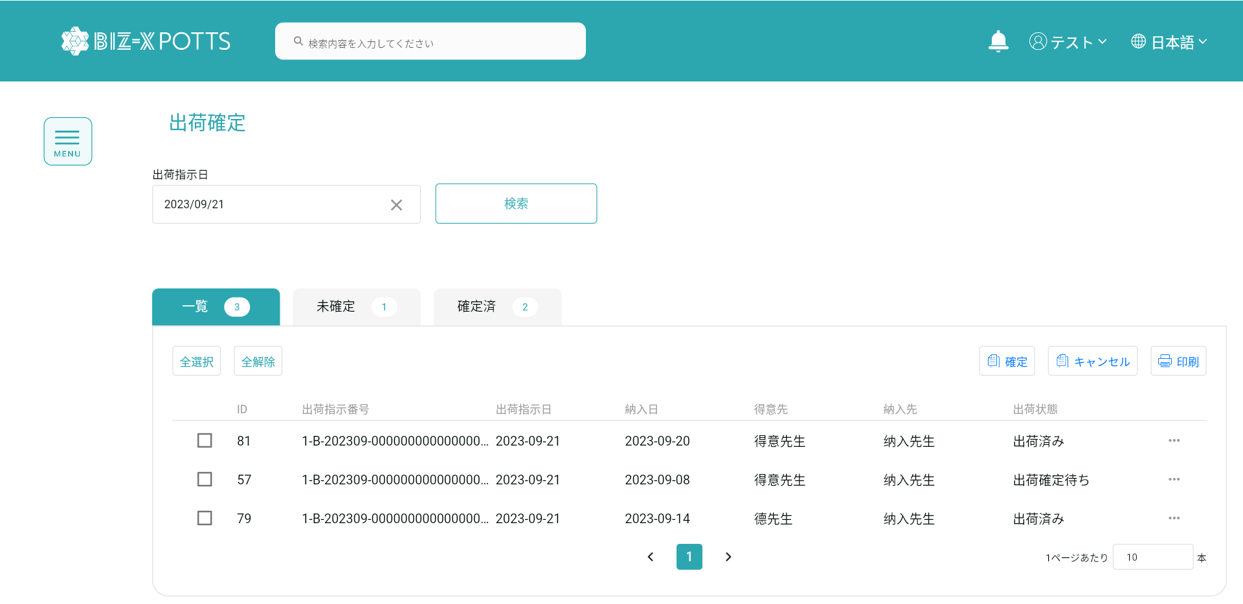

检索条件：【出荷指示日】=入力的【出荷指示日】
入力された出荷指示日で検索します。

検索結果です

3、Tap切换

3.1、Tap一览
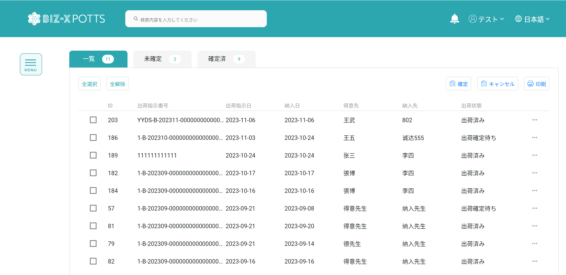

すべてのデータです

3.2、Tap未確定一览
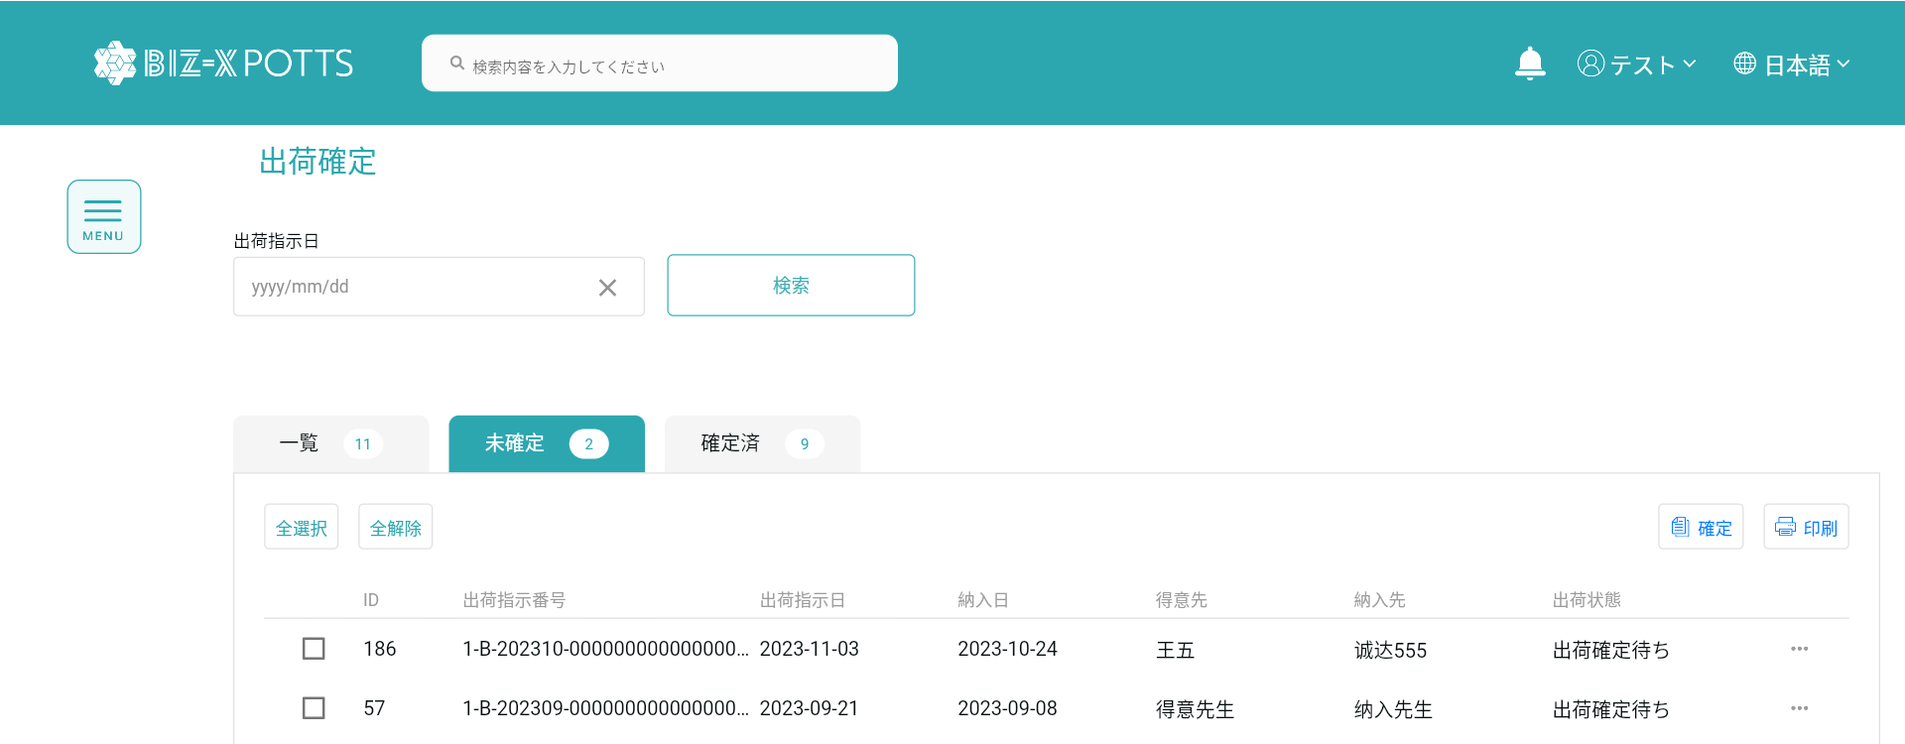

未確定データ一覧です

3.2、Tap確定済一览

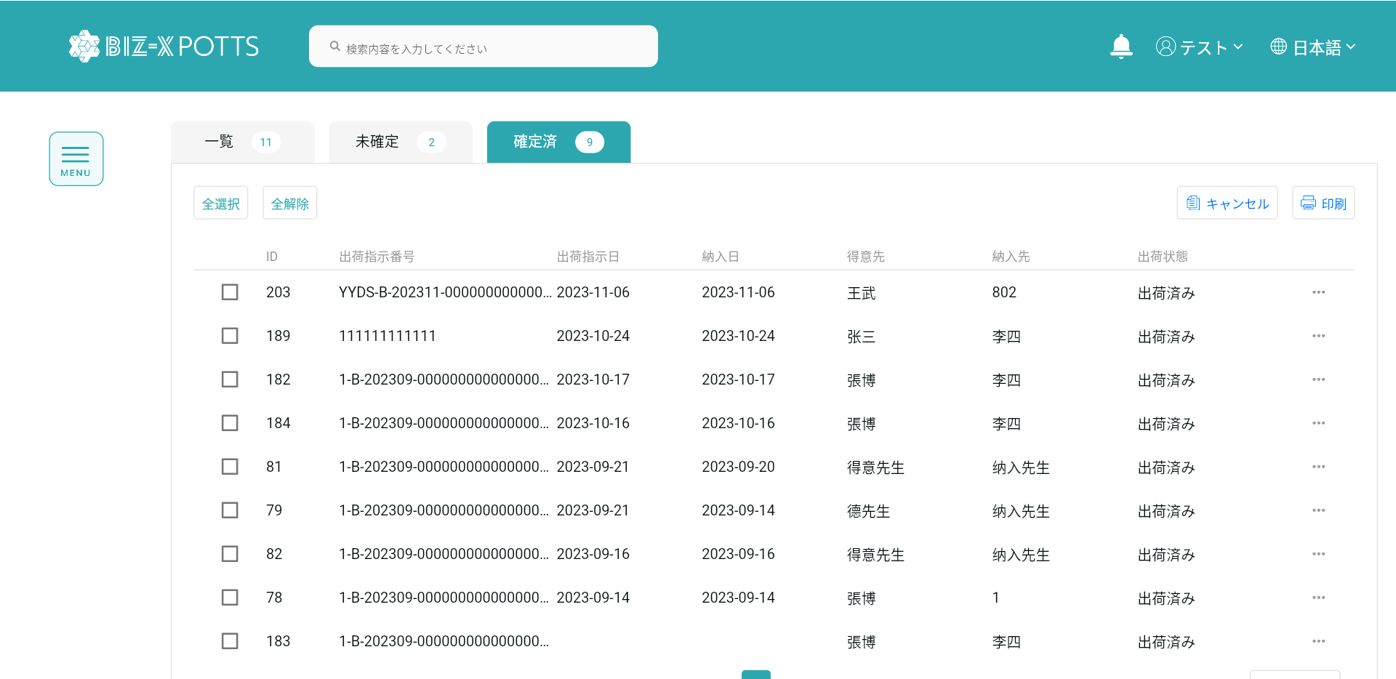

確定済データ一覧です

4、全選択、全解除

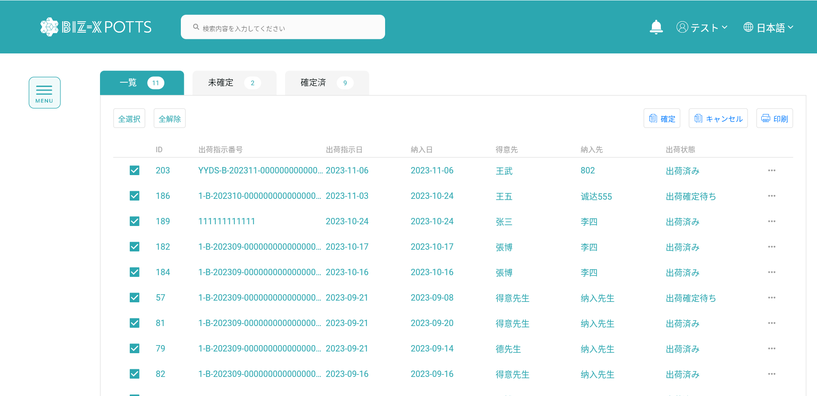



5、確定

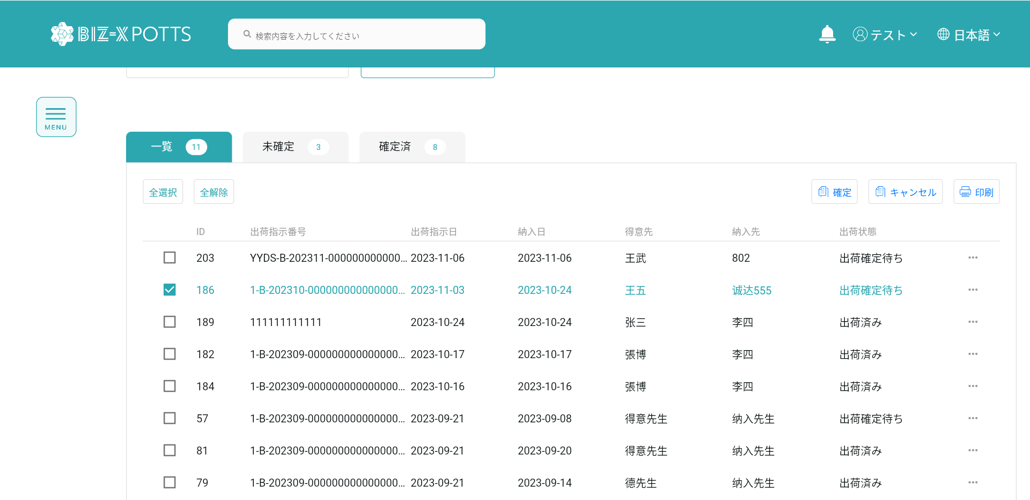

選択データに基づき,出荷情報の最終決定を行います。

選択データです

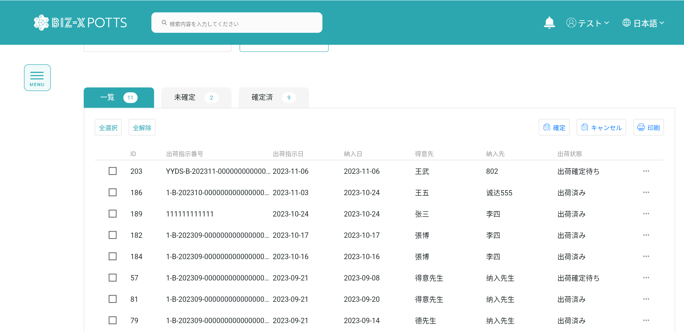

6、確定

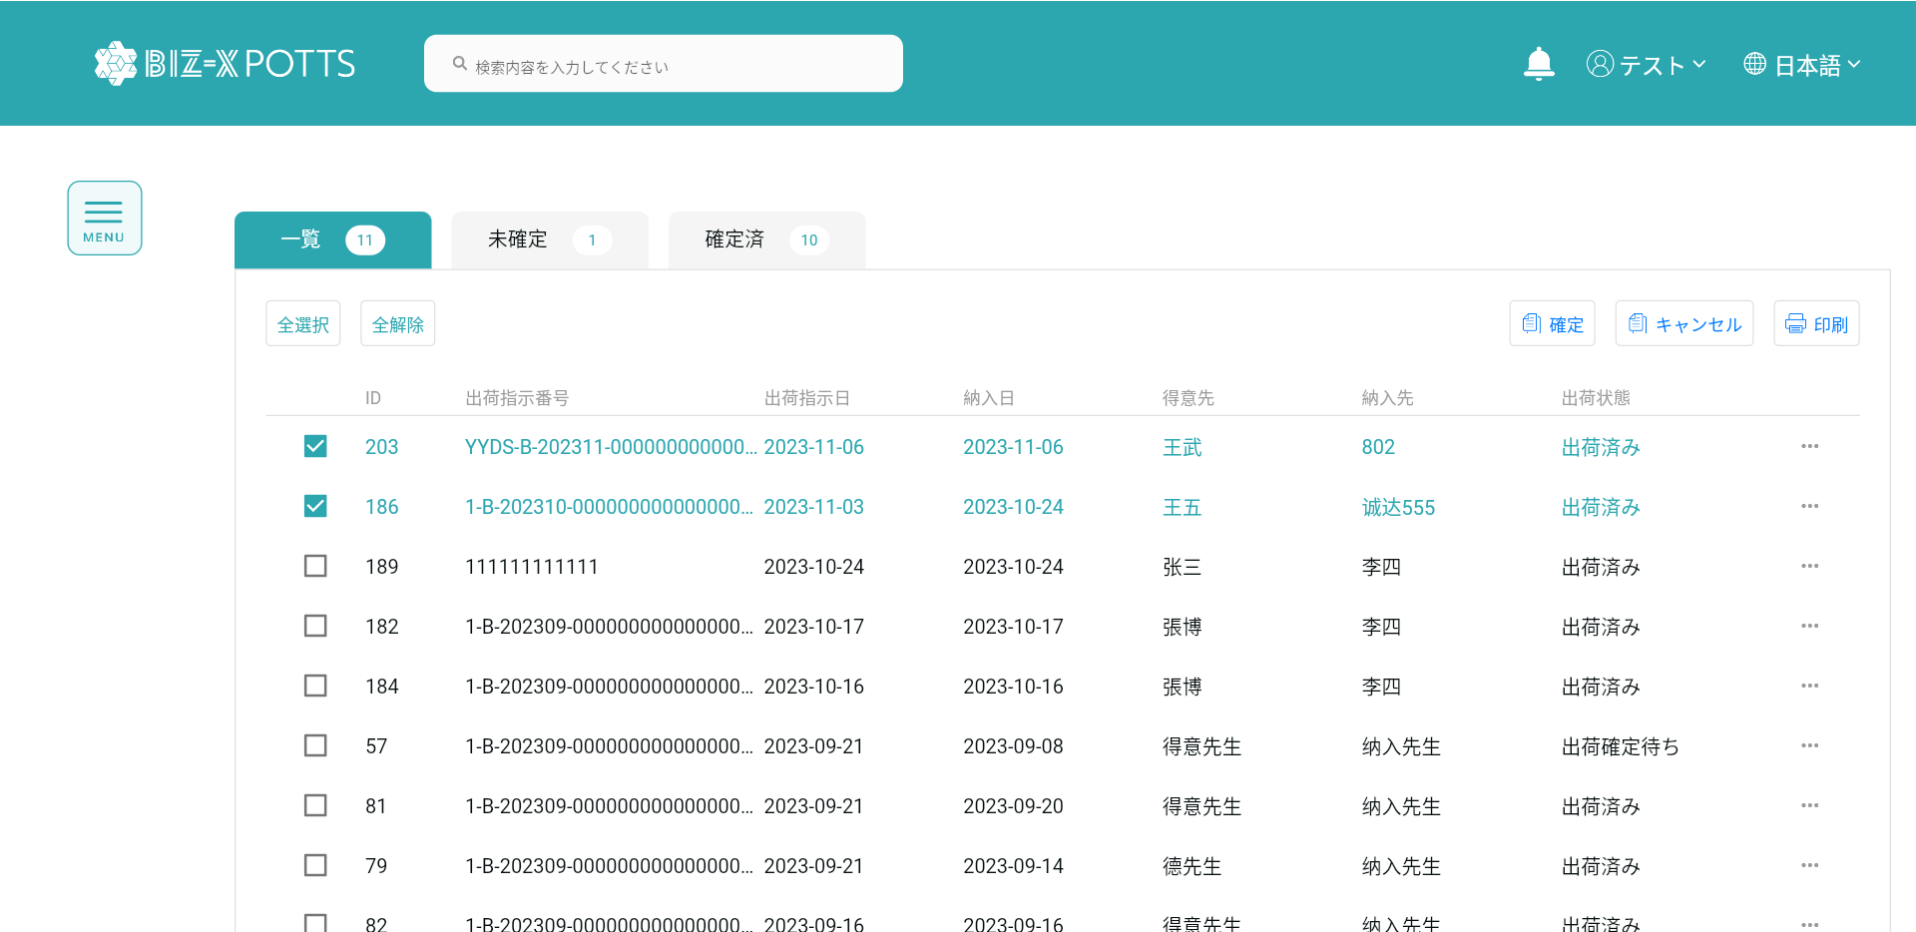

確定した出荷情報データをキャンセルします。

選択データです

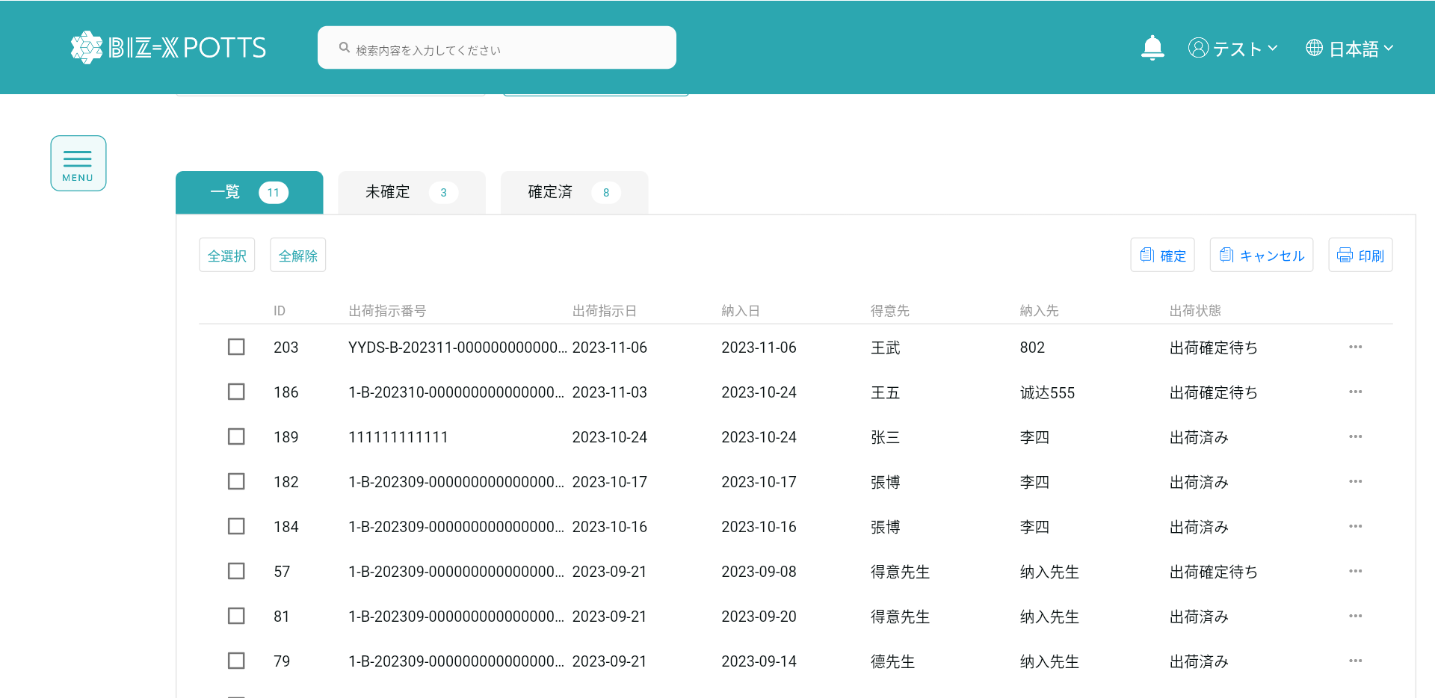

6、印刷
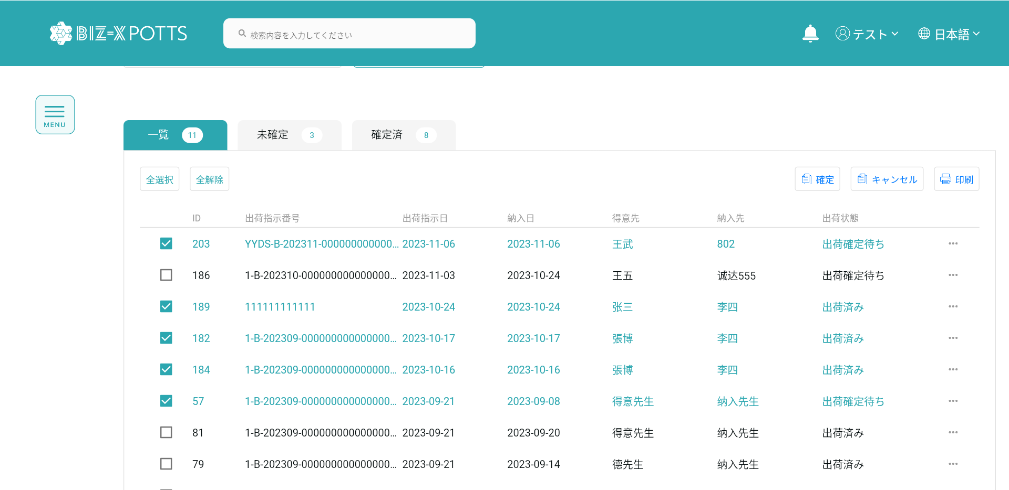

選択したものからcsvエクスポートを行います。

6、出荷確定一覧明細です

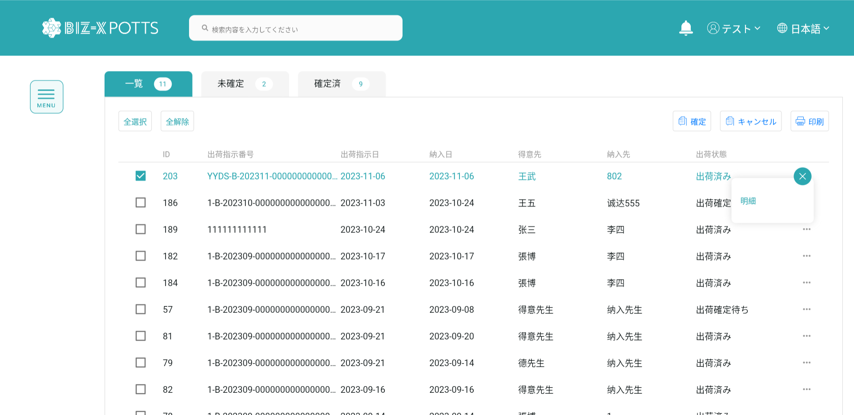

選択データをもとに確定明細ページに遷移します。

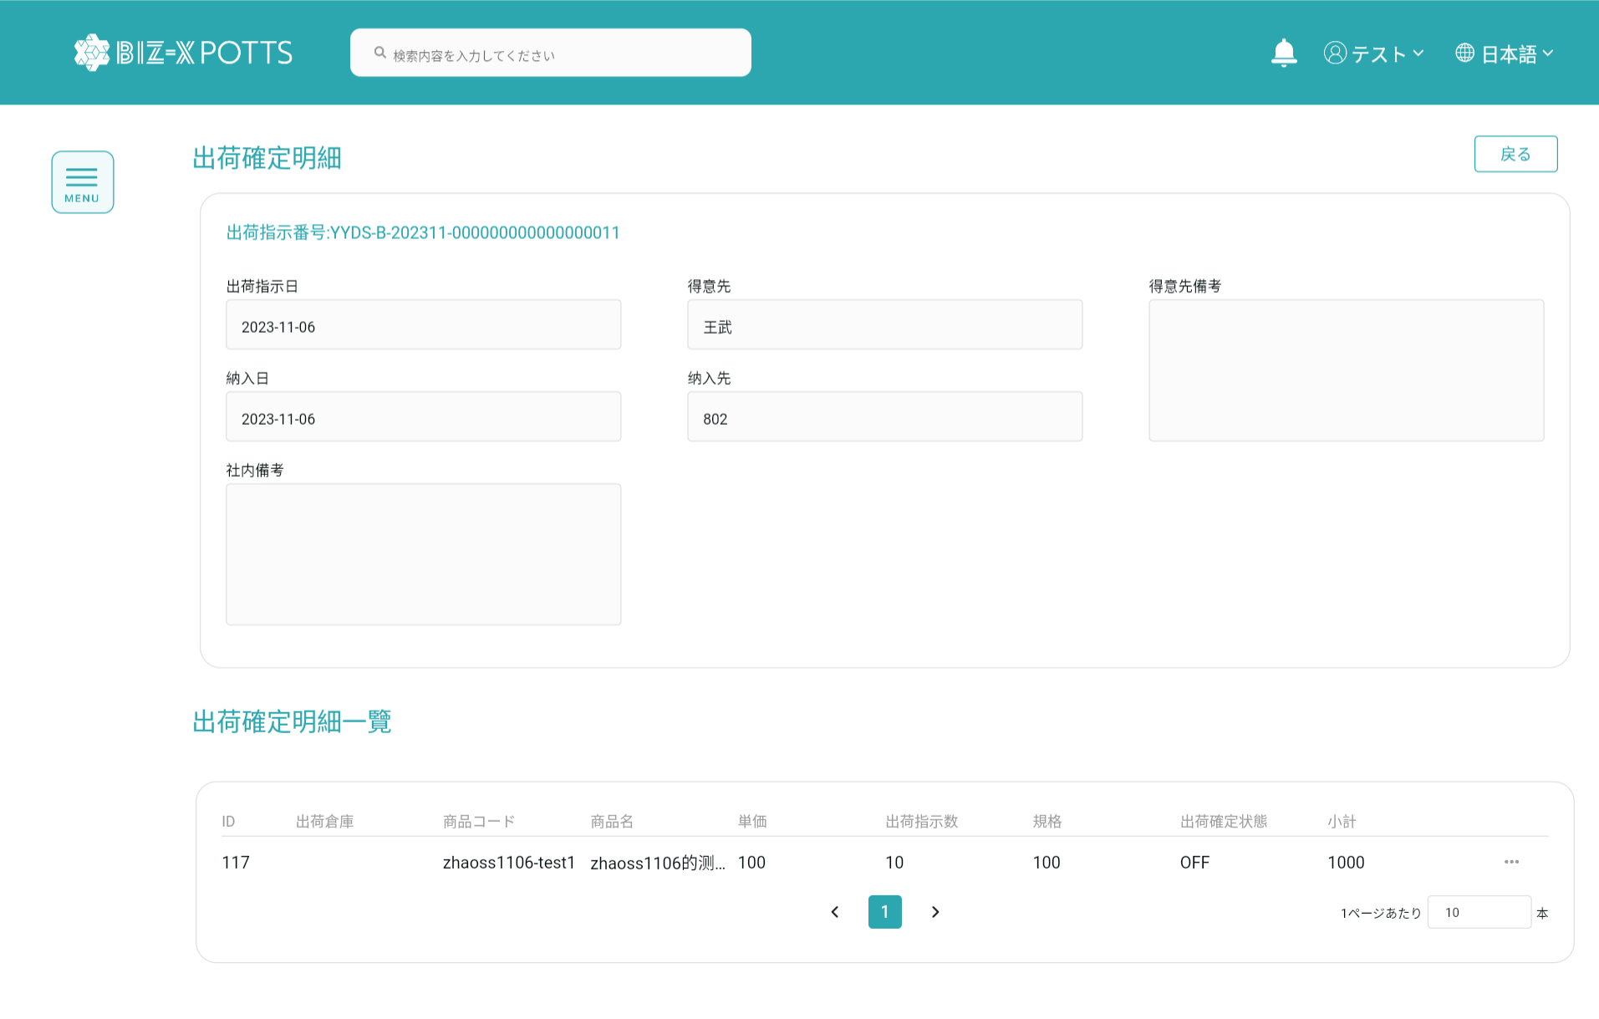

出庫確定ページに戻ります

7、出荷確定明細一覧

選択データに基づいて明細をポップアップします。

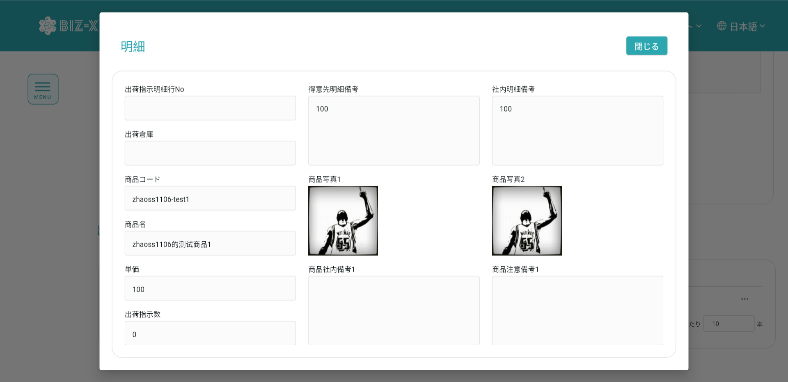
弾窓を閉めます

確定した出荷明細情報データはキャンセルします。

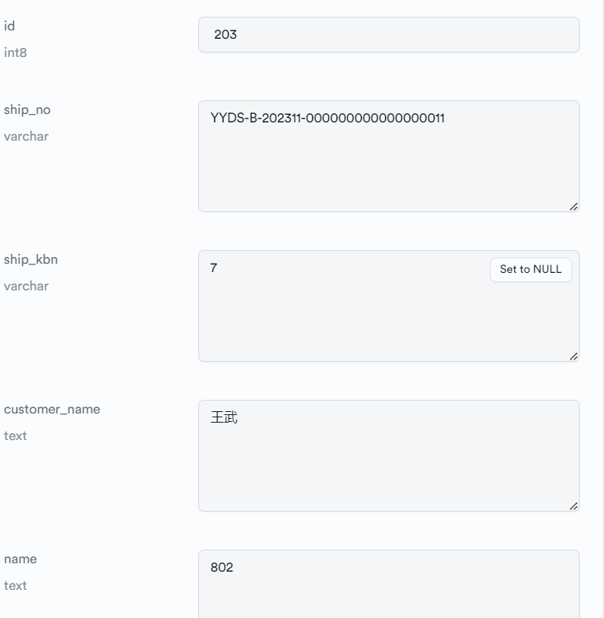
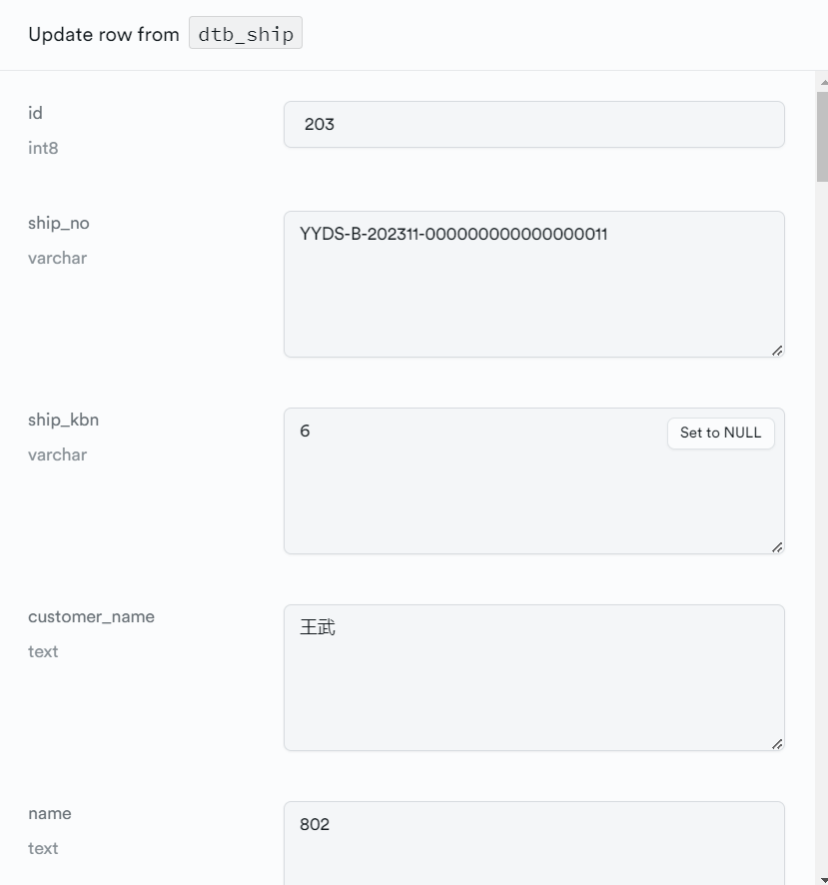

キャンセル前です
キャンセル後です

